Portada
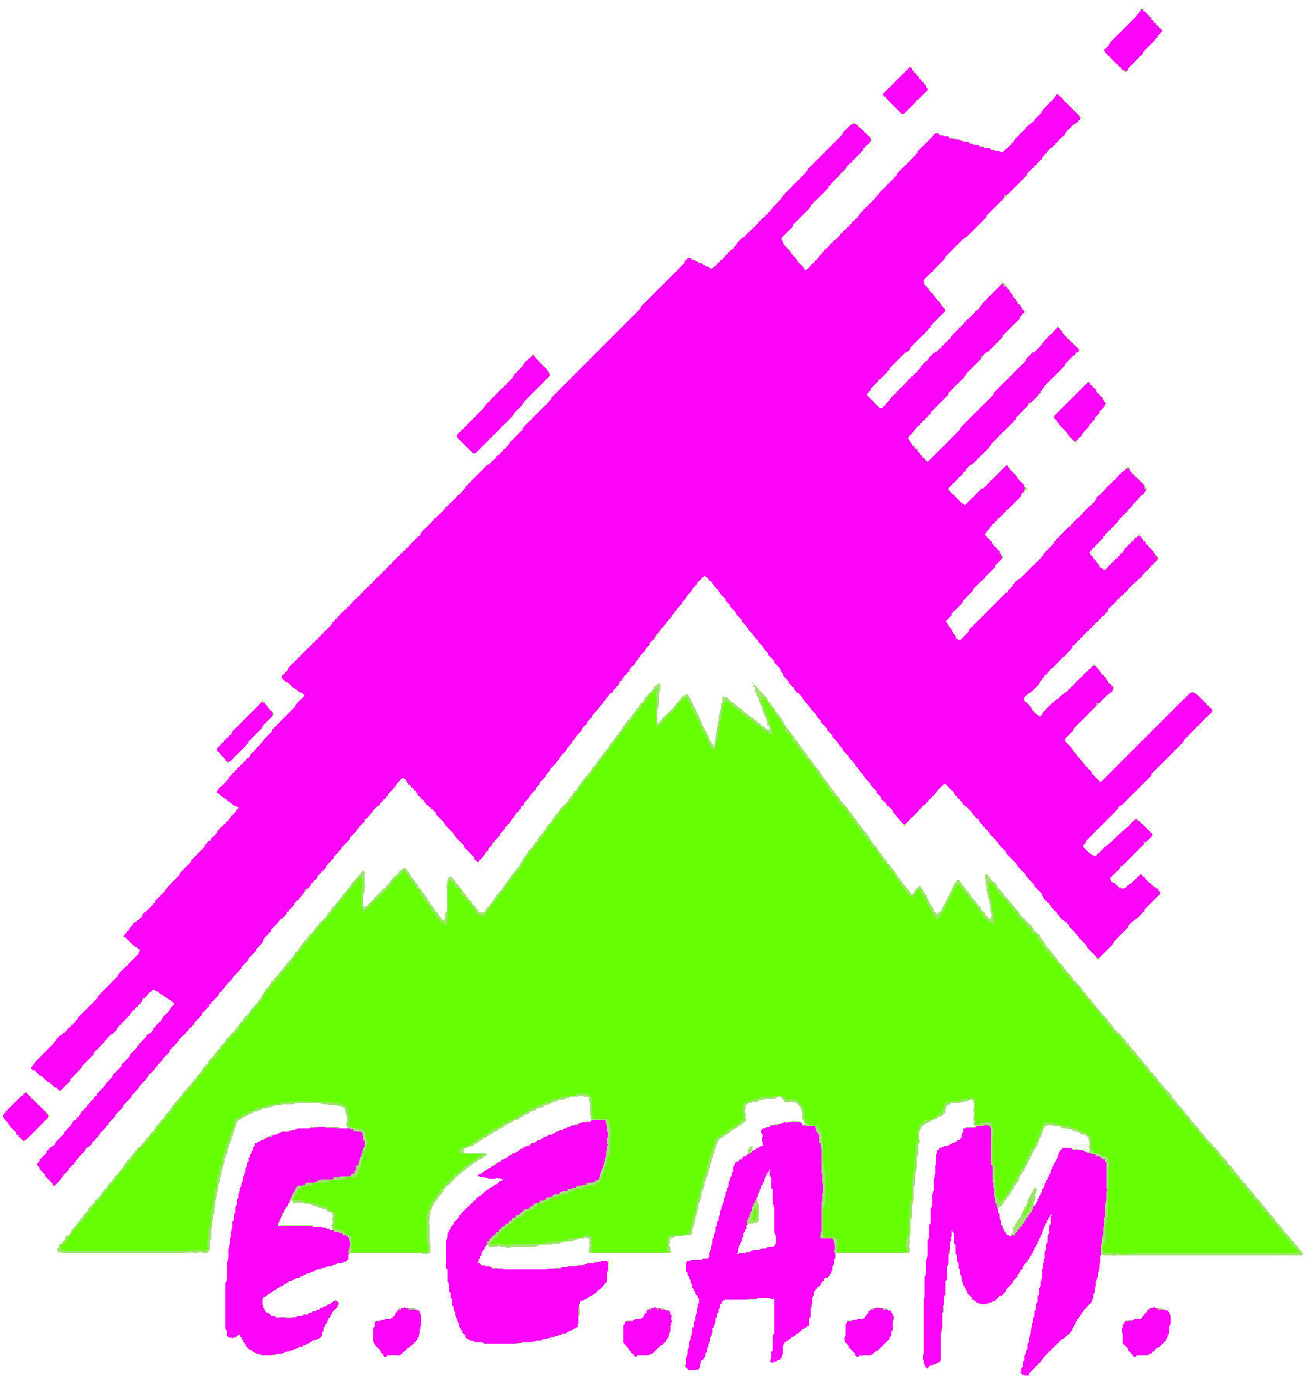

ESCUELA CANTABRA DE ALTA MONTAÑA
Federación Cantabra de Deportes de Montaña y Escalada

Solicitud de inscripción en el curso
18S201
Esqui de montaña nivel 2
,

Instrucciones.
Cumplimenta los datos de todas las pestañas
Los rótulos en azul indican que existe lista desplagable de opciones
Los menores de edad deberán cumplimentar y entrega la ficha "Menores"

